상품제안서
심플 스퀘어 보냉백 런치백 인쇄 도시락가방 보냉가방 | 상품코드: F26703

 |  |  |  |  |  |  | 02-412-0044 | www.easy1.co.kr
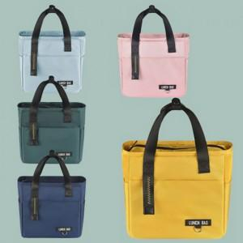

【상세/제작정보】 | 기본수량 미만 인쇄시 비용 추가. 케이스별도(비용추가)

【인쇄/포장옵션】 | 실크, 풀칼라 / OPP(비닐)

【공급단가】 | 수량 | 100~ | 300~ | 500~ | 1,000~ | 3,000~
*VAT별도 | 단가 | 8,500원 | 8,360원 | 8,160원 | 7,950원 | 7,820원

【상품 URL】 | https://dev.easy1.co.kr:443/src/goods_detail.php?gdno=26703

